2.1.カロリー計算画面
2.1.カロリー計算画面

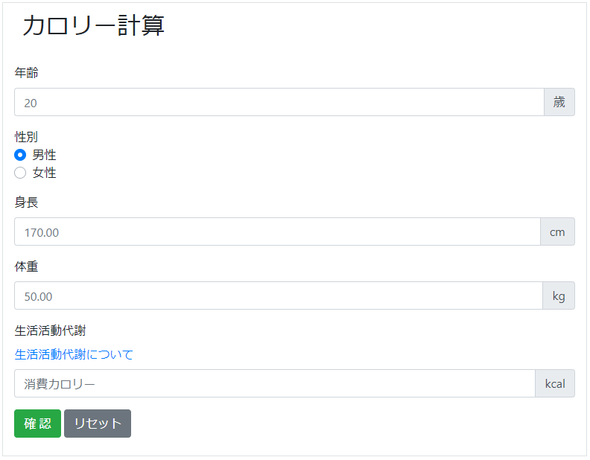
 | 2.1.1. 入力部

 | 2.1.2. 結果部

 | 2.1.3. モーダル部
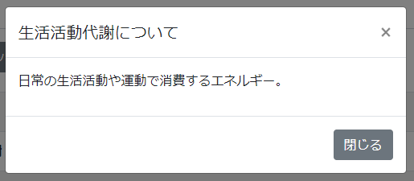
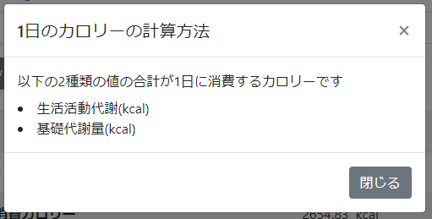

2.1.1.画面レイアウト

 | # | 項目名 |  | タグ種別 | 属性 |  | 桁 | 必須 | その他
 | 1 | 年齢 |  | 入力 | 半角数字 |  |  | ◯：必須
 | 2 | 性別 |  | ラジオボタン |  |  |  | ◯：必須
 | 3 | 身長 |  | 入力 | 半角数字とピリオド |  |  | ◯：必須
 | 4 | 体重 |  | 入力 | 半角数字とピリオド |  |  | ◯：必須
 | 5 | 生活活動代謝 |  | 入力 | 半角数字とピリオド |  |  | ◯：必須
 | 6 | 計算 |  | ボタン
 | 7 | リセット |  | ボタン

2.1.2.処理詳細

 | # | アクション | 処理概要 |  | 処理詳細 |  |  |  |  | 例外概要 | 例外詳細
 | 1 | 初期表示 | - |  | - |  |  |  |  | - | -
 | 2 | 計算ボタン押下 | 入力チェック |  | - |  |  |  |  | 必須チェック | 年齢が未入力の場合、"年齢が未入力です" 表示 性別が未入力の場合、"性別が未入力です" 表示 身長が未入力の場合、"身長が未入力です" 表示 体重が未入力の場合、"体重が未入力です" 表示 生活活動代謝が未入力の場合、"生活活動代謝が未入力です" 表示
 | 3 |  |  |  |  |  |  |  |  | 型チェック | 年齢が半角数字以外の場合、"年齢は半角数字で入力して下さい" 表示 生活活動代謝が半角数字とピリオド以外の場合、"生活活動代謝は半角数字の少数で入力して下さい" 表示
 | 4 |  |  |  |  |  |  |  |  | 上限値チェック | 身長が999より大きいの場合、"身長が桁数超過です" 表示 体重が999より大きいの場合、"体重が桁数超過です" 表示
 | 5 |  |  |  |  |  |  |  |  | 下限値チェック | 身長が0以下の場合、"身長は1以上の値を入力してください" 表示 体重が0以下の場合、"体重は1以上の値を入力してください" 表示
 | 6 |  | 基礎代謝量を計算 |  | 入力情報.性別 = 男性の場合 |  |  |  |  | - | -
 | 7 |  |  |  |  | 13.397 * 体重(kg) + 4.799 * 身長(cm) - 5.677 * 年齢 + 88.362 |  |  |  | - | -
 | 8 |  |  |  | 入力情報.性別 = 女性の場合 |  |  |  |  | - | -
 | 9 |  |  |  |  | 9.247 * 体重(kg) + 3.098 * 身長(cm) - 4.33 * 年齢 + 447.593 |  |  |  | - | -
 | 10 |  | 1日の消費カロリーを計算 |  | 基礎代謝量 + 入力情報.生活活動代謝を出力 |  |  |  |  | - | -
 | 11 | リセットボタン押下 | 入力情報をクリアする |  | - |  |  |  |  | - | -

2.1.3.DB処理

2.1.4.備考

